Perfil comportamental
RELATÓRIO DE PERFIL COMPORTAMENTAL |  |  | <<<< | >>>>

Nome: |  | 0 | Data: | 0


0 | % | Águia
0 | % | Gato
0 | % | Tubarão
0 | % | Lobo




Características principais
0 | Fazer diferente (Idealização)
0 | Fazer rápido (Atitude/ação)
Traços comportamentais
 | Criativo, intuitivo, foco no futuro, distraído, curioso, informal e flexível.
 | Senso de urgência, iniciativa, prático, impulsivo, vencer desafios, aqui e agora, auto suficiente, não delegar.
Pontos fortes
 | Idealização, Provoca mudanças, antecipa o futuro, criatividade.
 | Ação, Fazer que ocorra, parar com a burocracia, motivação.
Pontos de melhorias
 | Falta de atenção no presente, impaciência e rebeldia, defender o novo pelo novo, trabalho em equipe, verbalização.
 | Socialmente um desastre, faz daforma mais fácil, relacionamento complicado. Precisa melhorar a paciência, atenção às pessoas, humildade, consideração, trabalhar coletivamente, Ouvir mais.
Motivações
 | Liberdade de expressão, Ausência de controle rígido, oportunidade para delegar.
 | Liberdade para agir individualmente, controle das proprias atividades, resolver os problemas do seu jeito, competição, variedade de atividades, não ter que repetir tarefas.
Valores
 | Criatividade e liberdade (inspirar idéias)
 | Resultado

Pref. cerebral
PREFERÊNCIA CEREBRAL |  |  |  |  |  | <<<< | >>>>

Nome: | 0 |  |  |  |  | Data: | 0

Abaixo segue as partes do cérebro utilizadas e as características principais:

 |  |  | Anterior (O+I) | 0 | #DIV/0!
 |  |  | Direito (I+C) | 0 | #DIV/0!
 |  |  | Posterior (C+A) | 0 | #DIV/0!
 |  |  | Esquerdo (O+A) | 0 | #DIV/0!

Anterior (O+I) | 0
 | 0
Direito (I+C) | 0
 | 0
Posterior (C+A) | 0
 | 0
Esquerdo (O+A) | 0
 | 0
PENSANTE

ORGANIZADOR
IDEALIZADOR
 |  |  |  |  | #DIV/0!
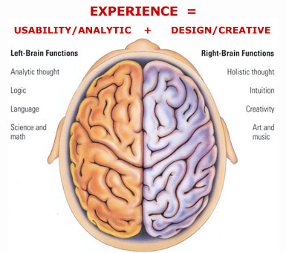

Detalhista |  |  |  |  |  |  | Amplo
Mecânico |  |  |  |  |  |  | Criativo
Substância |  |  |  |  |  |  | Essência
Preto/branco |  |  |  |  |  |  | Colorido
Cético |  |  |  |  |  |  | Receptivo
Linguagem |  |  |  |  |  |  | Meditativo
Lógico |  |  |  |  |  |  | Artístico
Fechado |  | #DIV/0! |  |  |  | #DIV/0! | Aberto
Cauteloso |  |  |  |  |  |  | Aventureiro
Repetitivo |  |  |  |  |  |  | Novos caminhos
Verbal |  |  |  |  |  |  | Intuitivo
Memória |  |  |  |  |  |  | Espacial
Análitico |  |  |  |  |  |  | Sintético

ATIVADOR/AÇÃO
COMUNICADOR
 |  |  |  |  | #DIV/0!

ATUANTE

